Table S3_Figure S1
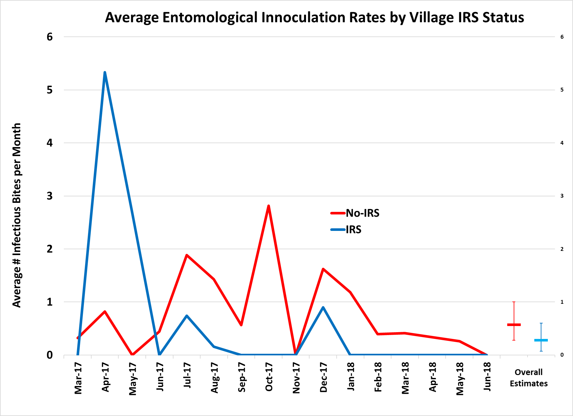
 | Estimated Monthly EIR (95%CI)
Month | Non-IRS |  | IRS
2019-03-17 | 0.32 | (-0.22 - 4.32) | 0 | (0.00 - 0.00)
2019-04-17 | 0.82 | (-0.18 - 10.30) | 5.33 | (-0.17 - 252.86)
2019-05-17 | 0 | (0.00 - 0.00) | 2.68 | (-0.09 - 42.41)
2019-06-17 | 0.44 | (-0.26 - 13.03) | 0 | (0.00 - 0.00)
2019-07-17 | 1.89 | (-0.12 - 26.48) | 0.74 | (-0.30 - 220.82)
2019-08-17 | 1.43 | (-0.22 - 35.23) | 0.16 | (-0.18 - 1.43)
2019-09-17 | 0.57 | (-0.19 - 6.42) | 0 | (0.00 - 0.00)
2019-10-17 | 2.82 | (-0.28 - 507.72) | 0 | (0.00 - 0.00)
2019-11-17 | 0 | (0.00 - 0.00) | 0 | (0.00 - 0.00)
2019-12-17 | 1.62 | (-0.24 - 58.36) | 0.9 | (-0.30 - 460.61)
2019-01-18 | 1.19 | (-0.14 - 13.17) | 0 | (0.00 - 0.00)
2019-02-18 | 0.4 | (-0.25 - 9.81) | 0 | (0.00 - 0.00)
2019-03-18 | 0.41 | (-0.25 - 10.81) | 0 | (0.00 - 0.00)
2019-04-18 | - |  | -
2019-05-18 | 0.26 | (-0.20 - 2.94) | 0 | (0.00 - 0.00)
Overall | 0.57 | (0.28 - 1.00) | 0.28 | (0.08 - 0.60)

Figure S1 and Table S3. Monthly trends in estimates of EIRs, in IRS and no-IRS clusters. Shown in the figure are the monthly geometric mean entomological inoculation rate estimates from villages in No IRS (red) and IRS (blue) clusters.
EIR = entomological inoculation rate; IRS = indoor residual spraying.

